NbS_SAT_p0
取組の主体機関： |  |  | 表：効果の評価基準
取組名称：
活用する生態系： |  | ※プルダウンから最大3つまで選択
 |  | ※プルダウンから最大3つまで選択
 |  | ※プルダウンから最大3つまで選択

レーダーチャート評価： | 実施する | ※プルダウンから選択

解決に寄与する社会課題 （レーダーチャート評価）： | 右に示す図および表を参照し、以下の社会課題8項目に対する取組の効果を評価し、0～3を入力
人の健康 | 0 | ※プルダウンから選択
食料の供給 | 0 | ※プルダウンから選択
水資源の確保 | 0 | ※プルダウンから選択
災害リスクの軽減 | 0 | ※プルダウンから選択
地域経済の発展 | 0 | ※プルダウンから選択 | 図：判断のフロー
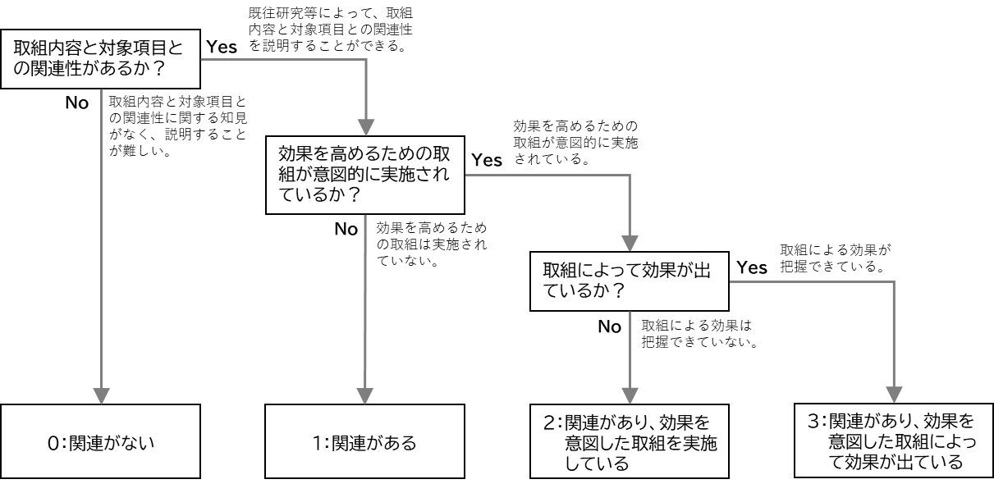
文化・教育・コミュニティ | 0 | ※プルダウンから選択
気候変動の緩和 | 0 | ※プルダウンから選択
自然環境の保全 | 0 | ※プルダウンから選択

結果概要
人の健康 | 0
食料の供給 | 0
水資源の確保 | 0
災害リスクの軽減 | 0
地域経済の発展 | 0
文化・教育・コミュニティ | 0
気候変動の緩和 | 0
自然環境の保全 | 0
セルフアセスメントツール 結果概要
 |  |  |  |  |  |  |  | NbSが解決に寄与する主要な社会課題8項目に対する効果の評価結果
 | 主な取組主体：
 | 取組名称：
 | 活用する生態系：

 |  | 適合要件 |  | 追加要件 |  | 除外要件 ※除外要件に「No」の数 | 総合評価
1 | 統合的に対応する前提で、社会課題が整理されているか | 0 | /5 | 0 | /3 | ✖ | 0
2 | 自然の多様な機能を引き出す取組となっているか | 0 | /7 | 0 | /2 | - | 0
3 | 自然環境の保全・再生に貢献する取組となっているか | 0 | /6 | 0 | /1 | ✖ | 0
4 | 多様な主体の関与が促進されているか | 0 | /5 | 0 | /2 | ✖ | 0
5 | 取組の持続性が確保されているか | 0 | /7 | 0 | /4 | - | 0

 | 【総合評価方法】
 | 適合要件 各基準 最大100点
 | 加点要件 各基準 最大10点加点
 | 除外要件 除外要件に該当する場合は0点

